warmth
AIC for different cost functions |  |  |  |  | BIC for different cost functions
 | LLR | NH | MI | Selected model |  | LLR | NH | MI | Selected model
1 | 59.8932 | 69.2635 | 69.7274 | LLR | 1 | 62.6807 | 72.051 | 72.5149 | LLR
2 | 22.6383 | 31.1066 | 15.9657 | MI | 2 | 25.4258 | 33.8941 | 18.7532 | MI
3 | 37.7251 | 44.9682 | 30.1752 | MI | 3 | 40.5126 | 47.7557 | 32.9627 | MI
4 | 20.0534 | 22.6715 | 18.0785 | MI | 4 | 22.8409 | 25.459 | 20.866 | MI
5 | 38.8957 | 47.9549 | 36.8911 | MI | 5 | 41.6832 | 50.7424 | 39.6786 | MI
6 | 52.6968 | 63.9111 | 54.4144 | LLR | 6 | 55.4842 | 66.6986 | 57.2019 | LLR
7 | 26.5272 | 31.6847 | 28.4247 | LLR | 7 | 29.3146 | 34.4722 | 31.2122 | LLR
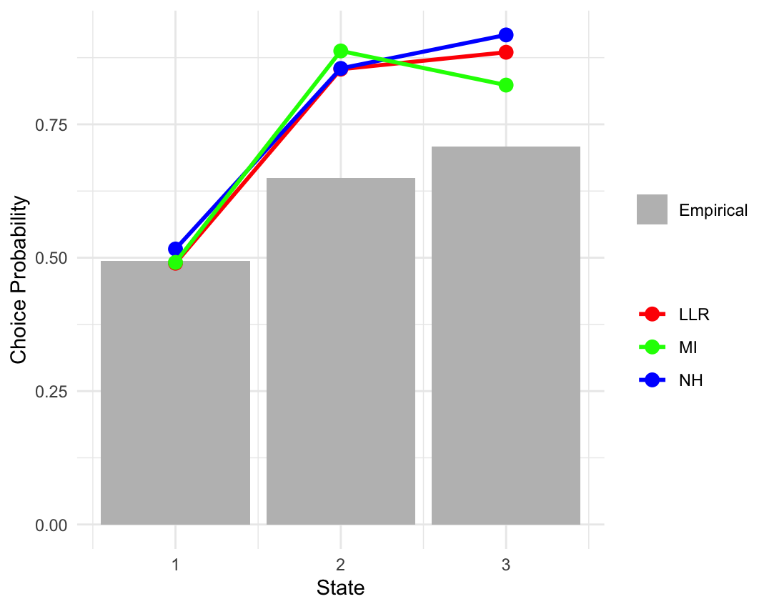
8 | 38.4391 | 45.0368 | 35.1442 | MI | 8 | 41.2266 | 47.8243 | 37.9317 | MI
9 | 70.1011 | 81.2263 | 59.8607 | MI | 9 | 72.8886 | 84.0138 | 62.6482 | MI
10 | 34.5657 | 38.1576 | 35.8221 | LLR | 10 | 37.3532 | 40.945 | 38.6096 | LLR
11 | 30.3119 | 36.0403 | 31.8204 | LLR | 11 | 33.0994 | 38.8278 | 34.6079 | LLR
12 | 29.1243 | 32.4358 | 30.8737 | LLR | 12 | 31.9118 | 35.2233 | 33.6612 | LLR
13 | 30.5885 | 35.0337 | 38.6661 | LLR | 13 | 33.376 | 37.8212 | 41.4536 | LLR
14 | 86.7707 | 100.5941 | 82.8266 | MI | 14 | 89.5582 | 103.3816 | 85.6141 | MI
15 | 14.6207 | 14.4122 | 15.5386 | NH | 15 | 17.4082 | 17.1997 | 18.3261 | NH
16 | 223.6247 | 250.1513 | 214.8541 | MI | 16 | 226.4121 | 252.9388 | 217.6416 | MI
17 | 23.9976 | 26.4313 | 33.4974 | LLR | 17 | 26.7851 | 29.2188 | 36.2848 | LLR
18 | 2.0002 | 2.0003 |  | LLR | 18 | 4.7877 | 4.7878 |  | LLR
19 | 12.9822 | 13.6985 | 12.0179 | MI | 19 | 15.7697 | 16.486 | 14.8053 | MI
20 | 53.4526 | 63.0452 | 46.8453 | MI | 20 | 56.2401 | 65.8327 | 49.6328 | MI
21 | 30.521 | 34.5018 | 33.2382 | LLR | 21 | 33.3084 | 37.2893 | 36.0257 | LLR
22 | 115.851 | 131.4368 | 118.3405 | LLR | 22 | 118.6385 | 134.2243 | 121.128 | LLR
23 | 31.0387 | 36.0915 | 26.7939 | MI | 23 | 33.8261 | 38.879 | 29.5814 | MI
24 | 48.271 | 55.192 | 47.224 | MI | 24 | 51.0585 | 57.9795 | 50.0115 | MI
25 | 29.5889 | 31.1867 | 35.6661 | LLR | 25 | 32.3764 | 33.9742 | 38.4536 | LLR
26 | 63.6544 | 74.5025 | 60.7874 | MI | 26 | 66.4419 | 77.29 | 63.5749 | MI
27 | 24.7232 | 26.34 | 22.4637 | MI | 27 | 27.5106 | 29.1275 | 25.2511 | MI
28 | 102.5924 | 115.2013 | 99.5966 | MI | 28 | 105.3799 | 117.9888 | 102.3841 | MI
29 | 51.0768 | 59.3298 | 59.6321 | LLR | 29 | 53.8474 | 62.1005 | 62.4028 | LLR

